区域月度数据
花花

 | 花花
 | 花花

东北区对比指数-19年6月
东北区对比指数-20年1月
东北区对比指数-20年6月
全国对比指数-20年6月

 |  |  |  |  |  |  |  |  |  |  |  |  | 花花 | 1900-01-01 |  |  |  | 花花 | 1900-01-01 |  |  |  | 花花 | 1900-01-01 |  |  |  | 花花 | 1900-01-01
 |  |  |  |  |  |  |  |  |  |  |  |  | 花花 | 花花 | 花花 | 花花 |  | 花花 | 花花 | 花花 | 花花 |  | 花花 | 花花 | 花花 | 花花 |  | 花花 | 花花 | 花花 | 花花
 |  |  | 花花 |  |  | 花花 |  |  | 花花 |  |  | 花花 | 花花 | 1 | 1 | 1 |  | 花花 | 1 | 1 | 1 |  | 花花 | 1 | 1 | 1 |  | 花花 | 1 | 1 | 1
 |  |  | 1 |  |  | 1 |  |  | 1 |  |  | 1 | 花花 | 1 | 1 | 1 |  | 花花 | 1 | 1 | 1 |  | 花花 | 1 | 1 | 1 |  | 花花 | 1 | 1 | 1
 |  |  | 2 |  |  | 1 |  |  | 1 |  |  | 2 | 花花 | 1 | 1 | 1 |  | 花花 | 1 | 1 | 1 |  | 花花 | 1 | 1 | 1 |  | 花花 | 1 | 1 | 1
 |  |  | 3 |  |  | 4 |  |  | 4 |  |  | 1 | 花花 | 1 | 1 | 1 |  | 花花 | 1 | 1 | 1 |  | 花花 | 1 | 1 | 1 |  | 花花 | 1 | 1 | 1
 |  |  | 2 |  |  | 2 |  |  | 2 |  |  | 7 | 花花 | 1 | 1 | 1 |  | 花花 | 1 | 1 | 1 |  | 花花 | 1 | 1 | 1 |  | 花花 | 1 | 1 | 1
 |  |  | 4 |  |  | 1 |  |  | 1 |  |  | 1 | 花花 | 1 | 1 | 1 |  | 花花 | 1 | 1 | 1 |  | 花花 | 1 | 1 | 1 |  | 花花 | 1 | 1 | 1
 |  |  | 1 |  |  | 2 |  |  | 2 |  |  | 2 | 花花 | 1 | 1 | 1 |  | 花花 | 1 | 1 | 1 |  | 花花 | 1 | 1 | 1 |  | 花花 | 1 | 1 | 1
 |  |  | 3 |  |  | 9 |  |  | 9 |  |  | 3 | 花花 | 1 | 1 | 1 |  | 花花 | 1 | 1 | 1 |  | 花花 | 1 | 1 | 1 |  | 花花 | 1 | 1 | 1
 |  |  | 3 |  |  | 2 |  |  | 2 |  |  | 3 | 花花 | 1 | 1 | 1 |  | 花花 | 1 | 1 | 1 |  | 花花 | 1 | 1 | 1 |  | 花花 | 1 | 1 | 1
 |  |  | 1 |  |  | 1 |  |  | 1 |  |  | 2 | 花花 | 1 | 1 | 1 |  | 花花 | 1 | 1 | 1 |  | 花花 | 1 | 1 | 1 |  | 花花 | 1 | 1 | 1
 |  |  | 6 |  |  | 3 |  |  | 3 |  |  | 2

花花

 | 花花
 | 花花

 | 花花 | 花花 |  |  |  |  |  |  |  |  |  |  | 花花 | 花花
 |  | 花花 | 花花 | 花花 | 花花 | 花花 | 花花 | 花花 | 花花 | 花花 | 花花 | 花花 |  | 花花 | 花花 | 花花 | 花花 | 花花 | 花花 | 花花 | 花花 | 花花 | 花花 | 花花
 | 花花 | 1 | 1 | 1 | 1 | 1 | 1 | 1 | 1 | 1 | 1 | 1 | 花花 | 1 | 1 | 1 | 1 | 1 | 1 | 1 | 1 | 1 | 1 | 1
 | 花花 | 100.00% | 100.00% | 100.00% | 100.00% | 100.00% | 100.00% | 100.00% | 100.00% | 100.00% | 100.00% | 100.00% | 花花 | 100.00% | 100.00% | 100.00% | 100.00% | 100.00% | 100.00% | 100.00% | 100.00% | 100.00% | 100.00% | 100.00%
 | 花花 | 1 | 1 | 1 | 1 | 1 | 1 | 1 | 1 | 1 | 1 | 1 | 花花 | 1 | 1 | 1 | 1 | 1 | 1 | 1 | 1 | 1 | 1 | 1
 | 花花 | 100.00% | 100.00% | 100.00% | 100.00% | 100.00% | 100.00% | 100.00% | 100.00% | 100.00% | 100.00% | 100.00% | 花花 | 100.00% | 100.00% | 100.00% | 100.00% | 100.00% | 100.00% | 100.00% | 100.00% | 100.00% | 100.00% | 100.00%
 | 花花 | 1 | 1 | 1 | 1 | 1 | 1 | 1 | 1 | 1 | 1 | 1 | 花花 | 1 | 1 | 1 | 1 | 1 | 1 | 1 | 1 | 1 | 1 | 1
 | 花花 | 100.00% | 100.00% | 100.00% | 100.00% | 100.00% | 100.00% | 100.00% | 100.00% | 100.00% | 100.00% | 100.00% | 花花 | 100.00% | 100.00% | 100.00% | 100.00% | 100.00% | 100.00% | 100.00% | 100.00% | 100.00% | 100.00% | 100.00%
 | 花花 | 1 | 1 | 1 | 1 | 1 | 1 | 1 | 1 | 1 | 1 | 1 | 花花 | 1 | 1 | 1 | 1 | 1 | 1 | 1 | 1 | 1 | 1 | 1

 | 花花
 | 花花

 | 花花 | 花花 |  |  | 花花 | 花花 | 花花 | 花花 | 花花 |  |  |  | 花花 | 花花 |  |  | 花花 | 花花 | 花花 | 花花 | 花花
 |  | 花花 | 花花 | 花花 | 花花 |  |  |  |  |  |  |  |  | 花花 | 花花 | 花花 | 花花
 | 花花 | 1 | 1 | 1 | 1 | 1 | 1 | 1 | 1 |  |  |  | 花花 | 1 | 1 | 1 | 1 | 1 | 1 | 1 | 1
 | 花花 | 100.00% | 100.00% | 100.00% | 100.00% | 100.00% | 100.00% | 100.00% | 100.00% |  |  |  | 花花 | 100.00% | 100.00% | 100.00% | 100.00% | 100.00% | 100.00% | 100.00% | 100.00%
 | 花花 | 1 | 1 | 1 | 1 | 1 | 1 | 1 | 1 |  |  |  | 花花 | 1 | 1 | 1 | 1 | 1 | 1 | 1 | 1
 | 花花 | 100.00% | 100.00% | 100.00% | 100.00% | 100.00% | 100.00% | 100.00% | 100.00% |  |  |  | 花花 | 100.00% | 100.00% | 100.00% | 100.00% | 100.00% | 100.00% | 100.00% | 100.00%
 | 花花 | 1 | 1 | 1 | 1 | 1 | 1 | 1 | 1 |  |  |  | 花花 | 1 | 1 | 1 | 1 | 1 | 1 | 1 | 1
 | 花花 | 100.00% | 100.00% | 100.00% | 100.00% | 100.00% | 100.00% | 100.00% | 100.00% |  |  |  | 花花 | 100.00% | 100.00% | 100.00% | 100.00% | 100.00% | 100.00% | 100.00% | 100.00%
 | 花花 | 1 | 1 | 1 | 1 | 1 | 1 | 1 | 1 |  |  |  | 花花 | 1 | 1 | 1 | 1 | 1 | 1 | 1 | 1

花花

 | 花花
关注层流失-20年6月
兴趣层流失-20年6月
意向层流失-20年6月

 |  |  |  |  |  |  |  |  |  |  |  |  | 花花 | 1900-01-01 |  |  | 花花 | 1900-01-01 |  |  | 花花 | 1900-01-01
 |  |  |  |  |  |  |  |  |  |  |  |  | 花花 | 花花 | 花花 |  | 花花 | 花花 | 花花 |  | 花花 | 花花 | 花花
 |  |  |  |  |  |  |  |  |  |  |  |  | 花花 | 100.0% | 100.0% |  | 花花 | 100.0% | 100.0% |  | 花花 | 100.0% | 100.0%
 |  |  |  |  |  |  |  |  |  |  |  |  | 花花 | 100.0% | 100.0% |  | 花花 | 100.0% | 100.0% |  | 花花 | 100.0% | 100.0%
 |  |  |  |  |  |  |  |  |  |  |  |  | 花花 | 100.0% | 100.0% |  | 花花 | 100.0% | 100.0% |  | 花花 | 100.0% | 100.0%
 |  |  |  |  |  |  |  |  |  |  |  |  | 花花 | 100.0% | 100.0% |  | 花花 | 100.0% | 100.0% |  | 花花 | 100.0% | 100.0%
 |  |  |  |  |  |  |  |  |  |  |  |  | 花花 | 100.0% | 100.0% |  | 花花 | 100.0% | 100.0% |  | 花花 | 100.0% | 100.0%
 |  |  |  |  |  |  |  |  |  |  |  |  | 花花 | 100.0% | 100.0% |  | 花花 | 100.0% | 100.0% |  | 花花 | 100.0% | 100.0%
 |  |  |  |  |  |  |  |  |  |  |  |  | 花花 | 100.0% | 100.0% |  | 花花 | 100.0% | 100.0% |  | 花花 | 100.0% | 100.0%
 |  |  |  |  |  |  |  |  |  |  |  |  | 花花 | 100.0% | 100.0% |  | 花花 | 100.0% | 100.0% |  | 花花 | 100.0% | 100.0%
 |  |  |  |  |  |  |  |  |  |  |  |  | 花花 | 100.0% | 100.0% |  | 花花 | 100.0% | 100.0% |  | 花花 | 100.0% | #N/A
 |  |  |  |  |  |  |  |  |  |  |  |  | 花花 | 100.0% | 100.0% |  | 花花 | 100.0% | 100.0% |  | 花花 | 100.0% | 100.0%

花花

 | 花花

月度关注趋势-东北区
日度关注趋势-东北区
 |  |  |  |  |  |  |  |  |  |  |  |  | 花花 |  |  |  |  |  |  |  |  | 花花
 |  |  |  |  |  |  |  |  |  |  |  |  | 花花 | 花花 | 花花 | 花花 | 花花 | 花花 | 花花 |  |  | 花花 | 1900-01-01 | 1900-01-01 | 1900-01-01 | 1900-01-01 | 1900-01-01 | 1900-01-01 | 1900-01-01 | 1900-01-01 | 1900-01-01 | 1900-01-01 | 1900-01-01 | 1900-01-01 | 1900-01-01 | 1900-01-01 | 1900-01-01 | 1900-01-01 | 1900-01-01 | 1900-01-01 | 1900-01-01 | 1900-01-01 | 1900-01-01 | 1900-01-01 | 1900-01-01 | 1900-01-01 | 1900-01-01 | 1900-01-01 | 1900-01-01 | 1900-01-01 | 1900-01-01 | 1900-01-01 | 1900-01-01 | 1900-01-01 | 1900-01-01 | 1900-01-01 | 1900-01-01 | 1900-01-01 | 1900-01-01 | 1900-01-01 | 1900-01-01 | 1900-01-01 | 1900-01-01 | 1900-01-01 | 1900-01-01 | 1900-01-01 | 1900-01-01 | 1900-01-01 | 1900-01-01 | 1900-01-01 | 1900-01-01 | 1900-01-01 | 1900-01-01 | 1900-01-01 | 1900-01-01 | 1900-01-01 | 1900-01-01 | 1900-01-01 | 1900-01-01 | 1900-01-01 | 1900-01-01 | 1900-01-01 | 1900-01-01 | 1900-01-01 | 1900-01-01 | 1900-01-01 | 1900-01-01 | 1900-01-01 | 1900-01-01 | 1900-01-01 | 1900-01-01 | 1900-01-01 | 1900-01-01 | 1900-01-01 | 1900-01-01 | 1900-01-01 | 1900-01-01 | 1900-01-01 | 1900-01-01 | 1900-01-01 | 1900-01-01 | 1900-01-01 | 1900-01-01 | 1900-01-01 | 1900-01-01 | 1900-01-01 | 1900-01-01 | 1900-01-01 | 1900-01-01 | 1900-01-01 | 1900-01-01 | 1900-01-01 | 1900-01-01 | 1900-01-01 | 1900-01-01 | 1900-01-01 | 1900-01-01 | 1900-01-01 | 1900-01-01 | 1900-01-01 | 1900-01-01 | 1900-01-01 | 1900-01-01 | 1900-01-01 | 1900-01-01 | 1900-01-01 | 1900-01-01 | 1900-01-01 | 1900-01-01 | 1900-01-01 | 1900-01-01 | 1900-01-01 | 1900-01-01 | 1900-01-01 | 1900-01-01 | 1900-01-01 | 1900-01-01 | 1900-01-01 | 1900-01-01 | 1900-01-01 | 1900-01-01 | 1900-01-01 | 1900-01-01 | 1900-01-01 | 1900-01-01 | 1900-01-01 | 1900-01-01 | 1900-01-01 | 1900-01-01 | 1900-01-01 | 1900-01-01 | 1900-01-01 | 1900-01-01 | 1900-01-01 | 1900-01-01 | 1900-01-01 | 1900-01-01 | 1900-01-01 | 1900-01-01 | 1900-01-01 | 1900-01-01 | 1900-01-01 | 1900-01-01 | 1900-01-01 | 1900-01-01 | 1900-01-01 | 1900-01-01 | 1900-01-01 | 1900-01-01 | 1900-01-01 | 1900-01-01 | 1900-01-01 | 1900-01-01 | 1900-01-01 | 1900-01-01 | 1900-01-01 | 1900-01-01 | 1900-01-01 | 1900-01-01 | 1900-01-01 | 1900-01-01 | 1900-01-01 | 1900-01-01 | 1900-01-01 | 1900-01-01 | 1900-01-01 | 1900-01-01 | 1900-01-01 | 1900-01-01 | 1900-01-01 | 1900-01-01 | 1900-01-01 | 1900-01-01 | 1900-01-01 | 1900-01-01 | 1900-01-01 | 1900-01-01 | 1900-01-01 | 1900-01-01 | 1900-01-01 | 1900-01-01 | 1900-01-01 | 1900-01-01 | 1900-01-01 | 1900-01-01 | 1900-01-01 | 1900-01-01 | 1900-01-01 | 1900-01-01 | 1900-01-01 | 1900-01-01 | 1900-01-01 | 1900-01-01
 |  |  |  |  |  |  |  |  |  |  |  |  | 花花 | 1 | 1 | 1 | 1 | 1 | 1 |  |  | 花花 | 1 | 1 | 1 | 1 | 1 | 1 | 1 | 1 | 1 | 1 | 1 | 1 | 1 | 1 | 1 | 1 | 1 | 1 | 1 | 1 | 1 | 1 | 1 | 1 | 1 | 1 | 1 | 1 | 1 | 1 | 1 | 1 | 1 | 1 | 1 | 1 | 1 | 1 | 1 | 1 | 1 | 1 | 1 | 1 | 1 | 1 | 1 | 1 | 1 | 1 | 1 | 1 | 1 | 1 | 1 | 1 | 1 | 1 | 1 | 1 | 1 | 1 | 1 | 1 | 1 | 1 | 1 | 1 | 1 | 1 | 1 | 1 | 1 | 1 | 1 | 1 | 1 | 1 | 1 | 1 | 1 | 1 | 1 | 1 | 1 | 1 | 1 | 1 | 1 | 1 | 1 | 1 | 1 | 1 | 1 | 1 | 1 | 1 | 1 | 1 | 1 | 1 | 1 | 1 | 1 | 1 | 1 | 1 | 1 | 1 | 1 | 1 | 1 | 1 | 1 | 1 | 1 | 1 | 1 | 1 | 1 | 1 | 1 | 1 | 1 | 1 | 1 | 1 | 1 | 1 | 1 | 1 | 1 | 1 | 1 | 1 | 1 | 1 | 1 | 1 | 1 | 1 | 1 | 1 | 1 | 1 | 1 | 1 | 1 | 1 | 1 | 1 | 1 | 1 | 1 | 1 | 1 | 1 | 1 | 1 | 1 | 1 | 1 | 1 | 1 | 1 | 1 | 1 | 1 | 1 | 1 | 1 | 1 | 1 | 1 | 1 | 1 | 1 | 1 | 1 | 1 | 1 | 1 | 1 | 1 | 1 | 1 | 1 | 1 | 1 | 1
 |  |  |  |  |  |  |  |  |  |  |  |  | 花花 | 1 | 1 | 1 | 1 | 1 | 1 |  |  | 花花 | 1 | 1 | 1 | 1 | 1 | 1 | 1 | 1 | 1 | 1 | 1 | 1 | 1 | 1 | 1 | 1 | 1 | 1 | 1 | 1 | 1 | 1 | 1 | 1 | 1 | 1 | 1 | 1 | 1 | 1 | 1 | 1 | 1 | 1 | 1 | 1 | 1 | 1 | 1 | 1 | 1 | 1 | 1 | 1 | 1 | 1 | 1 | 1 | 1 | 1 | 1 | 1 | 1 | 1 | 1 | 1 | 1 | 1 | 1 | 1 | 1 | 1 | 1 | 1 | 1 | 1 | 1 | 1 | 1 | 1 | 1 | 1 | 1 | 1 | 1 | 1 | 1 | 1 | 1 | 1 | 1 | 1 | 1 | 1 | 1 | 1 | 1 | 1 | 1 | 1 | 1 | 1 | 1 | 1 | 1 | 1 | 1 | 1 | 1 | 1 | 1 | 1 | 1 | 1 | 1 | 1 | 1 | 1 | 1 | 1 | 1 | 1 | 1 | 1 | 1 | 1 | 1 | 1 | 1 | 1 | 1 | 1 | 1 | 1 | 1 | 1 | 1 | 1 | 1 | 1 | 1 | 1 | 1 | 1 | 1 | 1 | 1 | 1 | 1 | 1 | 1 | 1 | 1 | 1 | 1 | 1 | 1 | 1 | 1 | 1 | 1 | 1 | 1 | 1 | 1 | 1 | 1 | 1 | 1 | 1 | 1 | 1 | 1 | 1 | 1 | 1 | 1 | 1 | 1 | 1 | 1 | 1 | 1 | 1 | 1 | 1 | 1 | 1 | 1 | 1 | 1 | 1 | 1 | 1 | 1 | 1 | 1 | 1 | 1 | 1 | 1
 |  |  |  |  |  |  |  |  |  |  |  |  | 花花 | 1 | 1 | 1 | 1 | 1 | 1 |  |  | 花花 | 1 | 1 | 1 | 1 | 1 | 1 | 1 | 1 | 1 | 1 | 1 | 1 | 1 | 1 | 1 | 1 | 1 | 1 | 1 | 1 | 1 | 1 | 1 | 1 | 1 | 1 | 1 | 1 | 1 | 1 | 1 | 1 | 1 | 1 | 1 | 1 | 1 | 1 | 1 | 1 | 1 | 1 | 1 | 1 | 1 | 1 | 1 | 1 | 1 | 1 | 1 | 1 | 1 | 1 | 1 | 1 | 1 | 1 | 1 | 1 | 1 | 1 | 1 | 1 | 1 | 1 | 1 | 1 | 1 | 1 | 1 | 1 | 1 | 1 | 1 | 1 | 1 | 1 | 1 | 1 | 1 | 1 | 1 | 1 | 1 | 1 | 1 | 1 | 1 | 1 | 1 | 1 | 1 | 1 | 1 | 1 | 1 | 1 | 1 | 1 | 1 | 1 | 1 | 1 | 1 | 1 | 1 | 1 | 1 | 1 | 1 | 1 | 1 | 1 | 1 | 1 | 1 | 1 | 1 | 1 | 1 | 1 | 1 | 1 | 1 | 1 | 1 | 1 | 1 | 1 | 1 | 1 | 1 | 1 | 1 | 1 | 1 | 1 | 1 | 1 | 1 | 1 | 1 | 1 | 1 | 1 | 1 | 1 | 1 | 1 | 1 | 1 | 1 | 1 | 1 | 1 | 1 | 1 | 1 | 1 | 1 | 1 | 1 | 1 | 1 | 1 | 1 | 1 | 1 | 1 | 1 | 1 | 1 | 1 | 1 | 1 | 1 | 1 | 1 | 1 | 1 | 1 | 1 | 1 | 1 | 1 | 1 | 1 | 1 | 1 | 1
 |  |  |  |  |  |  |  |  |  |  |  |  | 花花 | 1 | 1 | 1 | 1 | 1 | 1 |  |  | 花花 | 1 | 1 | 1 | 1 | 1 | 1 | 1 | 1 | 1 | 1 | 1 | 1 | 1 | 1 | 1 | 1 | 1 | 1 | 1 | 1 | 1 | 1 | 1 | 1 | 1 | 1 | 1 | 1 | 1 | 1 | 1 | 1 | 1 | 1 | 1 | 1 | 1 | 1 | 1 | 1 | 1 | 1 | 1 | 1 | 1 | 1 | 1 | 1 | 1 | 1 | 1 | 1 | 1 | 1 | 1 | 1 | 1 | 1 | 1 | 1 | 1 | 1 | 1 | 1 | 1 | 1 | 1 | 1 | 1 | 1 | 1 | 1 | 1 | 1 | 1 | 1 | 1 | 1 | 1 | 1 | 1 | 1 | 1 | 1 | 1 | 1 | 1 | 1 | 1 | 1 | 1 | 1 | 1 | 1 | 1 | 1 | 1 | 1 | 1 | 1 | 1 | 1 | 1 | 1 | 1 | 1 | 1 | 1 | 1 | 1 | 1 | 1 | 1 | 1 | 1 | 1 | 1 | 1 | 1 | 1 | 1 | 1 | 1 | 1 | 1 | 1 | 1 | 1 | 1 | 1 | 1 | 1 | 1 | 1 | 1 | 1 | 1 | 1 | 1 | 1 | 1 | 1 | 1 | 1 | 1 | 1 | 1 | 1 | 1 | 1 | 1 | 1 | 1 | 1 | 1 | 1 | 1 | 1 | 1 | 1 | 1 | 1 | 1 | 1 | 1 | 1 | 1 | 1 | 1 | 1 | 1 | 1 | 1 | 1 | 1 | 1 | 1 | 1 | 1 | 1 | 1 | 1 | 1 | 1 | 1 | 1 | 1 | 1 | 1 | 1 | 1
 |  |  |  |  |  |  |  |  |  |  |  |  | 花花 | 1 | 1 | 1 | 1 | 1 | 1 |  |  | 花花 | 1 | 1 | 1 | 1 | 1 | 1 | 1 | 1 | 1 | 1 | 1 | 1 | 1 | 1 | 1 | 1 | 1 | 1 | 1 | 1 | 1 | 1 | 1 | 1 | 1 | 1 | 1 | 1 | 1 | 1 | 1 | 1 | 1 | 1 | 1 | 1 | 1 | 1 | 1 | 1 | 1 | 1 | 1 | 1 | 1 | 1 | 1 | 1 | 1 | 1 | 1 | 1 | 1 | 1 | 1 | 1 | 1 | 1 | 1 | 1 | 1 | 1 | 1 | 1 | 1 | 1 | 1 | 1 | 1 | 1 | 1 | 1 | 1 | 1 | 1 | 1 | 1 | 1 | 1 | 1 | 1 | 1 | 1 | 1 | 1 | 1 | 1 | 1 | 1 | 1 | 1 | 1 | 1 | 1 | 1 | 1 | 1 | 1 | 1 | 1 | 1 | 1 | 1 | 1 | 1 | 1 | 1 | 1 | 1 | 1 | 1 | 1 | 1 | 1 | 1 | 1 | 1 | 1 | 1 | 1 | 1 | 1 | 1 | 1 | 1 | 1 | 1 | 1 | 1 | 1 | 1 | 1 | 1 | 1 | 1 | 1 | 1 | 1 | 1 | 1 | 1 | 1 | 1 | 1 | 1 | 1 | 1 | 1 | 1 | 1 | 1 | 1 | 1 | 1 | 1 | 1 | 1 | 1 | 1 | 1 | 1 | 1 | 1 | 1 | 1 | 1 | 1 | 1 | 1 | 1 | 1 | 1 | 1 | 1 | 1 | 1 | 1 | 1 | 1 | 1 | 1 | 1 | 1 | 1 | 1 | 1 | 1 | 1 | 1 | 1 | 1
 |  |  |  |  |  |  |  |  |  |  |  |  | 花花 | 1 | 1 | 1 | 1 | 1 | 1 |  |  | 花花 | 1 | 1 | 1 | 1 | 1 | 1 | 1 | 1 | 1 | 1 | 1 | 1 | 1 | 1 | 1 | 1 | 1 | 1 | 1 | 1 | 1 | 1 | 1 | 1 | 1 | 1 | 1 | 1 | 1 | 1 | 1 | 1 | 1 | 1 | 1 | 1 | 1 | 1 | 1 | 1 | 1 | 1 | 1 | 1 | 1 | 1 | 1 | 1 | 1 | 1 | 1 | 1 | 1 | 1 | 1 | 1 | 1 | 1 | 1 | 1 | 1 | 1 | 1 | 1 | 1 | 1 | 1 | 1 | 1 | 1 | 1 | 1 | 1 | 1 | 1 | 1 | 1 | 1 | 1 | 1 | 1 | 1 | 1 | 1 | 1 | 1 | 1 | 1 | 1 | 1 | 1 | 1 | 1 | 1 | 1 | 1 | 1 | 1 | 1 | 1 | 1 | 1 | 1 | 1 | 1 | 1 | 1 | 1 | 1 | 1 | 1 | 1 | 1 | 1 | 1 | 1 | 1 | 1 | 1 | 1 | 1 | 1 | 1 | 1 | 1 | 1 | 1 | 1 | 1 | 1 | 1 | 1 | 1 | 1 | 1 | 1 | 1 | 1 | 1 | 1 | 1 | 1 | 1 | 1 | 1 | 1 | 1 | 1 | 1 | 1 | 1 | 1 | 1 | 1 | 1 | 1 | 1 | 1 | 1 | 1 | 1 | 1 | 1 | 1 | 1 | 1 | 1 | 1 | 1 | 1 | 1 | 1 | 1 | 1 | 1 | 1 | 1 | 1 | 1 | 1 | 1 | 1 | 1 | 1 | 1 | 1 | 1 | 1 | 1 | 1 | 1

 | 花花

东北区关注构成占比-2020年1-6月
东北区关注构成-2020年1-6月

 |  |  |  |  |  |  |  |  |  |  |  |  | 花花 | 花花 |  |  |  |  |  | 花花 | 花花
 |  |  |  |  |  |  |  |  |  |  |  |  | 花花 | 花花 | 花花 | 花花 | 花花 | 花花 |  | 花花 | 花花 | 花花 | 花花 | 花花 | 花花
 |  |  |  |  |  |  |  |  |  |  |  |  | 花花 | 100.0% | 100.0% | 100.0% | 100.0% | 100.0% |  | 花花 | 1 | 1 | 1 | 1 | 1
 |  |  |  |  |  |  |  |  |  |  |  |  | 花花 | 100.0% | 100.0% | 100.0% | 100.0% | 100.0% |  | 花花 | 1 | 1 | 1 | 1 | 1
 |  |  |  |  |  |  |  |  |  |  |  |  | 花花 | 100.0% | 100.0% | 100.0% | 100.0% | 100.0% |  | 花花 | 1 | 1 | 1 | 1 | 1
 |  |  |  |  |  |  |  |  |  |  |  |  | 花花 | 100.0% | 100.0% | 100.0% | 100.0% | 100.0% |  | 花花 | 1 | 1 | 1 | 1 | 1
 |  |  |  |  |  |  |  |  |  |  |  |  | 花花 | 100.0% | 100.0% | 100.0% | 100.0% | 100.0% |  | 花花 | 1 | 1 | 1 | 1 | 1
 |  |  |  |  |  |  |  |  |  |  |  |  | 花花 | 100.0% | 100.0% | 100.0% | 100.0% | 100.0% |  | 花花 | 1 | 1 | 1 | 1 | 1

花花

 | 花花

月度兴趣趋势-东北区
日度兴趣趋势-东北区
 |  |  |  |  |  |  |  |  |  |  |  |  | 花花 |  |  |  |  |  |  |  |  | 花花
 |  |  |  |  |  |  |  |  |  |  |  |  | 花花 | 花花 | 花花 | 花花 | 花花 | 花花 | 花花 |  |  | 花花 | 1900-01-01 | 1900-01-01 | 1900-01-01 | 1900-01-01 | 1900-01-01 | 1900-01-01 | 1900-01-01 | 1900-01-01 | 1900-01-01 | 1900-01-01 | 1900-01-01 | 1900-01-01 | 1900-01-01 | 1900-01-01 | 1900-01-01 | 1900-01-01 | 1900-01-01 | 1900-01-01 | 1900-01-01 | 1900-01-01 | 1900-01-01 | 1900-01-01 | 1900-01-01 | 1900-01-01 | 1900-01-01 | 1900-01-01 | 1900-01-01 | 1900-01-01 | 1900-01-01 | 1900-01-01 | 1900-01-01 | 1900-01-01 | 1900-01-01 | 1900-01-01 | 1900-01-01 | 1900-01-01 | 1900-01-01 | 1900-01-01 | 1900-01-01 | 1900-01-01 | 1900-01-01 | 1900-01-01 | 1900-01-01 | 1900-01-01 | 1900-01-01 | 1900-01-01 | 1900-01-01 | 1900-01-01 | 1900-01-01 | 1900-01-01 | 1900-01-01 | 1900-01-01 | 1900-01-01 | 1900-01-01 | 1900-01-01 | 1900-01-01 | 1900-01-01 | 1900-01-01 | 1900-01-01 | 1900-01-01 | 1900-01-01 | 1900-01-01 | 1900-01-01 | 1900-01-01 | 1900-01-01 | 1900-01-01 | 1900-01-01 | 1900-01-01 | 1900-01-01 | 1900-01-01 | 1900-01-01 | 1900-01-01 | 1900-01-01 | 1900-01-01 | 1900-01-01 | 1900-01-01 | 1900-01-01 | 1900-01-01 | 1900-01-01 | 1900-01-01 | 1900-01-01 | 1900-01-01 | 1900-01-01 | 1900-01-01 | 1900-01-01 | 1900-01-01 | 1900-01-01 | 1900-01-01 | 1900-01-01 | 1900-01-01 | 1900-01-01 | 1900-01-01 | 1900-01-01 | 1900-01-01 | 1900-01-01 | 1900-01-01 | 1900-01-01 | 1900-01-01 | 1900-01-01 | 1900-01-01 | 1900-01-01 | 1900-01-01 | 1900-01-01 | 1900-01-01 | 1900-01-01 | 1900-01-01 | 1900-01-01 | 1900-01-01 | 1900-01-01 | 1900-01-01 | 1900-01-01 | 1900-01-01 | 1900-01-01 | 1900-01-01 | 1900-01-01 | 1900-01-01 | 1900-01-01 | 1900-01-01 | 1900-01-01 | 1900-01-01 | 1900-01-01 | 1900-01-01 | 1900-01-01 | 1900-01-01 | 1900-01-01 | 1900-01-01 | 1900-01-01 | 1900-01-01 | 1900-01-01 | 1900-01-01 | 1900-01-01 | 1900-01-01 | 1900-01-01 | 1900-01-01 | 1900-01-01 | 1900-01-01 | 1900-01-01 | 1900-01-01 | 1900-01-01 | 1900-01-01 | 1900-01-01 | 1900-01-01 | 1900-01-01 | 1900-01-01 | 1900-01-01 | 1900-01-01 | 1900-01-01 | 1900-01-01 | 1900-01-01 | 1900-01-01 | 1900-01-01 | 1900-01-01 | 1900-01-01 | 1900-01-01 | 1900-01-01 | 1900-01-01 | 1900-01-01 | 1900-01-01 | 1900-01-01 | 1900-01-01 | 1900-01-01 | 1900-01-01 | 1900-01-01 | 1900-01-01 | 1900-01-01 | 1900-01-01 | 1900-01-01 | 1900-01-01 | 1900-01-01 | 1900-01-01 | 1900-01-01 | 1900-01-01 | 1900-01-01 | 1900-01-01 | 1900-01-01 | 1900-01-01 | 1900-01-01 | 1900-01-01 | 1900-01-01 | 1900-01-01 | 1900-01-01 | 1900-01-01 | 1900-01-01 | 1900-01-01 | 1900-01-01 | 1900-01-01 | 1900-01-01 | 1900-01-01 | 1900-01-01 | 1900-01-01 | 1900-01-01
 |  |  |  |  |  |  |  |  |  |  |  |  | 花花 | 1 | 1 | 1 | 1 | 1 | 1 |  |  | 花花 | 1 | 1 | 1 | 1 | 1 | 1 | 1 | 1 | 1 | 1 | 1 | 1 | 1 | 1 | 1 | 1 | 1 | 1 | 1 | 1 | 1 | 1 | 1 | 1 | 1 | 1 | 1 | 1 | 1 | 1 | 1 | 1 | 1 | 1 | 1 | 1 | 1 | 1 | 1 | 1 | 1 | 1 | 1 | 1 | 1 | 1 | 1 | 1 | 1 | 1 | 1 | 1 | 1 | 1 | 1 | 1 | 1 | 1 | 1 | 1 | 1 | 1 | 1 | 1 | 1 | 1 | 1 | 1 | 1 | 1 | 1 | 1 | 1 | 1 | 1 | 1 | 1 | 1 | 1 | 1 | 1 | 1 | 1 | 1 | 1 | 1 | 1 | 1 | 1 | 1 | 1 | 1 | 1 | 1 | 1 | 1 | 1 | 1 | 1 | 1 | 1 | 1 | 1 | 1 | 1 | 1 | 1 | 1 | 1 | 1 | 1 | 1 | 1 | 1 | 1 | 1 | 1 | 1 | 1 | 1 | 1 | 1 | 1 | 1 | 1 | 1 | 1 | 1 | 1 | 1 | 1 | 1 | 1 | 1 | 1 | 1 | 1 | 1 | 1 | 1 | 1 | 1 | 1 | 1 | 1 | 1 | 1 | 1 | 1 | 1 | 1 | 1 | 1 | 1 | 1 | 1 | 1 | 1 | 1 | 1 | 1 | 1 | 1 | 1 | 1 | 1 | 1 | 1 | 1 | 1 | 1 | 1 | 1 | 1 | 1 | 1 | 1 | 1 | 1 | 1 | 1 | 1 | 1 | 1 | 1 | 1 | 1 | 1 | 1 | 1 | 1
 |  |  |  |  |  |  |  |  |  |  |  |  | 花花 | 1 | 1 | 1 | 1 | 1 | 1 |  |  | 花花 | 1 | 1 | 1 | 1 | 1 | 1 | 1 | 1 | 1 | 1 | 1 | 1 | 1 | 1 | 1 | 1 | 1 | 1 | 1 | 1 | 1 | 1 | 1 | 1 | 1 | 1 | 1 | 1 | 1 | 1 | 1 | 1 | 1 | 1 | 1 | 1 | 1 | 1 | 1 | 1 | 1 | 1 | 1 | 1 | 1 | 1 | 1 | 1 | 1 | 1 | 1 | 1 | 1 | 1 | 1 | 1 | 1 | 1 | 1 | 1 | 1 | 1 | 1 | 1 | 1 | 1 | 1 | 1 | 1 | 1 | 1 | 1 | 1 | 1 | 1 | 1 | 1 | 1 | 1 | 1 | 1 | 1 | 1 | 1 | 1 | 1 | 1 | 1 | 1 | 1 | 1 | 1 | 1 | 1 | 1 | 1 | 1 | 1 | 1 | 1 | 1 | 1 | 1 | 1 | 1 | 1 | 1 | 1 | 1 | 1 | 1 | 1 | 1 | 1 | 1 | 1 | 1 | 1 | 1 | 1 | 1 | 1 | 1 | 1 | 1 | 1 | 1 | 1 | 1 | 1 | 1 | 1 | 1 | 1 | 1 | 1 | 1 | 1 | 1 | 1 | 1 | 1 | 1 | 1 | 1 | 1 | 1 | 1 | 1 | 1 | 1 | 1 | 1 | 1 | 1 | 1 | 1 | 1 | 1 | 1 | 1 | 1 | 1 | 1 | 1 | 1 | 1 | 1 | 1 | 1 | 1 | 1 | 1 | 1 | 1 | 1 | 1 | 1 | 1 | 1 | 1 | 1 | 1 | 1 | 1 | 1 | 1 | 1 | 1 | 1 | 1
 |  |  |  |  |  |  |  |  |  |  |  |  | 花花 | 1 | 1 | 1 | 1 | 1 | 1 |  |  | 花花 | 1 | 1 | 1 | 1 | 1 | 1 | 1 | 1 | 1 | 1 | 1 | 1 | 1 | 1 | 1 | 1 | 1 | 1 | 1 | 1 | 1 | 1 | 1 | 1 | 1 | 1 | 1 | 1 | 1 | 1 | 1 | 1 | 1 | 1 | 1 | 1 | 1 | 1 | 1 | 1 | 1 | 1 | 1 | 1 | 1 | 1 | 1 | 1 | 1 | 1 | 1 | 1 | 1 | 1 | 1 | 1 | 1 | 1 | 1 | 1 | 1 | 1 | 1 | 1 | 1 | 1 | 1 | 1 | 1 | 1 | 1 | 1 | 1 | 1 | 1 | 1 | 1 | 1 | 1 | 1 | 1 | 1 | 1 | 1 | 1 | 1 | 1 | 1 | 1 | 1 | 1 | 1 | 1 | 1 | 1 | 1 | 1 | 1 | 1 | 1 | 1 | 1 | 1 | 1 | 1 | 1 | 1 | 1 | 1 | 1 | 1 | 1 | 1 | 1 | 1 | 1 | 1 | 1 | 1 | 1 | 1 | 1 | 1 | 1 | 1 | 1 | 1 | 1 | 1 | 1 | 1 | 1 | 1 | 1 | 1 | 1 | 1 | 1 | 1 | 1 | 1 | 1 | 1 | 1 | 1 | 1 | 1 | 1 | 1 | 1 | 1 | 1 | 1 | 1 | 1 | 1 | 1 | 1 | 1 | 1 | 1 | 1 | 1 | 1 | 1 | 1 | 1 | 1 | 1 | 1 | 1 | 1 | 1 | 1 | 1 | 1 | 1 | 1 | 1 | 1 | 1 | 1 | 1 | 1 | 1 | 1 | 1 | 1 | 1 | 1 | 1
 |  |  |  |  |  |  |  |  |  |  |  |  | 花花 | 1 | 1 | 1 | 1 | 1 | 1 |  |  | 花花 | 1 | 1 | 1 | 1 | 1 | 1 | 1 | 1 | 1 | 1 | 1 | 1 | 1 | 1 | 1 | 1 | 1 | 1 | 1 | 1 | 1 | 1 | 1 | 1 | 1 | 1 | 1 | 1 | 1 | 1 | 1 | 1 | 1 | 1 | 1 | 1 | 1 | 1 | 1 | 1 | 1 | 1 | 1 | 1 | 1 | 1 | 1 | 1 | 1 | 1 | 1 | 1 | 1 | 1 | 1 | 1 | 1 | 1 | 1 | 1 | 1 | 1 | 1 | 1 | 1 | 1 | 1 | 1 | 1 | 1 | 1 | 1 | 1 | 1 | 1 | 1 | 1 | 1 | 1 | 1 | 1 | 1 | 1 | 1 | 1 | 1 | 1 | 1 | 1 | 1 | 1 | 1 | 1 | 1 | 1 | 1 | 1 | 1 | 1 | 1 | 1 | 1 | 1 | 1 | 1 | 1 | 1 | 1 | 1 | 1 | 1 | 1 | 1 | 1 | 1 | 1 | 1 | 1 | 1 | 1 | 1 | 1 | 1 | 1 | 1 | 1 | 1 | 1 | 1 | 1 | 1 | 1 | 1 | 1 | 1 | 1 | 1 | 1 | 1 | 1 | 1 | 1 | 1 | 1 | 1 | 1 | 1 | 1 | 1 | 1 | 1 | 1 | 1 | 1 | 1 | 1 | 1 | 1 | 1 | 1 | 1 | 1 | 1 | 1 | 1 | 1 | 1 | 1 | 1 | 1 | 1 | 1 | 1 | 1 | 1 | 1 | 1 | 1 | 1 | 1 | 1 | 1 | 1 | 1 | 1 | 1 | 1 | 1 | 1 | 1 | 1
 |  |  |  |  |  |  |  |  |  |  |  |  | 花花 | 1 | 1 | 1 | 1 | 1 | 1 |  |  | 花花 | 1 | 1 | 1 | 1 | 1 | 1 | 1 | 1 | 1 | 1 | 1 | 1 | 1 | 1 | 1 | 1 | 1 | 1 | 1 | 1 | 1 | 1 | 1 | 1 | 1 | 1 | 1 | 1 | 1 | 1 | 1 | 1 | 1 | 1 | 1 | 1 | 1 | 1 | 1 | 1 | 1 | 1 | 1 | 1 | 1 | 1 | 1 | 1 | 1 | 1 | 1 | 1 | 1 | 1 | 1 | 1 | 1 | 1 | 1 | 1 | 1 | 1 | 1 | 1 | 1 | 1 | 1 | 1 | 1 | 1 | 1 | 1 | 1 | 1 | 1 | 1 | 1 | 1 | 1 | 1 | 1 | 1 | 1 | 1 | 1 | 1 | 1 | 1 | 1 | 1 | 1 | 1 | 1 | 1 | 1 | 1 | 1 | 1 | 1 | 1 | 1 | 1 | 1 | 1 | 1 | 1 | 1 | 1 | 1 | 1 | 1 | 1 | 1 | 1 | 1 | 1 | 1 | 1 | 1 | 1 | 1 | 1 | 1 | 1 | 1 | 1 | 1 | 1 | 1 | 1 | 1 | 1 | 1 | 1 | 1 | 1 | 1 | 1 | 1 | 1 | 1 | 1 | 1 | 1 | 1 | 1 | 1 | 1 | 1 | 1 | 1 | 1 | 1 | 1 | 1 | 1 | 1 | 1 | 1 | 1 | 1 | 1 | 1 | 1 | 1 | 1 | 1 | 1 | 1 | 1 | 1 | 1 | 1 | 1 | 1 | 1 | 1 | 1 | 1 | 1 | 1 | 1 | 1 | 1 | 1 | 1 | 1 | 1 | 1 | 1 | 1
 |  |  |  |  |  |  |  |  |  |  |  |  | 花花 | 1 | 1 | 1 | 1 | 1 | 1 |  |  | 花花 | 1 | 1 | 1 | 1 | 1 | 1 | 1 | 1 | 1 | 1 | 1 | 1 | 1 | 1 | 1 | 1 | 1 | 1 | 1 | 1 | 1 | 1 | 1 | 1 | 1 | 1 | 1 | 1 | 1 | 1 | 1 | 1 | 1 | 1 | 1 | 1 | 1 | 1 | 1 | 1 | 1 | 1 | 1 | 1 | 1 | 1 | 1 | 1 | 1 | 1 | 1 | 1 | 1 | 1 | 1 | 1 | 1 | 1 | 1 | 1 | 1 | 1 | 1 | 1 | 1 | 1 | 1 | 1 | 1 | 1 | 1 | 1 | 1 | 1 | 1 | 1 | 1 | 1 | 1 | 1 | 1 | 1 | 1 | 1 | 1 | 1 | 1 | 1 | 1 | 1 | 1 | 1 | 1 | 1 | 1 | 1 | 1 | 1 | 1 | 1 | 1 | 1 | 1 | 1 | 1 | 1 | 1 | 1 | 1 | 1 | 1 | 1 | 1 | 1 | 1 | 1 | 1 | 1 | 1 | 1 | 1 | 1 | 1 | 1 | 1 | 1 | 1 | 1 | 1 | 1 | 1 | 1 | 1 | 1 | 1 | 1 | 1 | 1 | 1 | 1 | 1 | 1 | 1 | 1 | 1 | 1 | 1 | 1 | 1 | 1 | 1 | 1 | 1 | 1 | 1 | 1 | 1 | 1 | 1 | 1 | 1 | 1 | 1 | 1 | 1 | 1 | 1 | 1 | 1 | 1 | 1 | 1 | 1 | 1 | 1 | 1 | 1 | 1 | 1 | 1 | 1 | 1 | 1 | 1 | 1 | 1 | 1 | 1 | 1 | 1 | 1

 | 花花

东北区兴趣构成占比-2020年1-6月
东北区兴趣构成-2020年1-6月

 |  |  |  |  |  |  |  |  |  |  |  |  | 花花 | 花花 |  |  |  |  |  |  |  |  | 花花 | 花花
 |  |  |  |  |  |  |  |  |  |  |  |  | 花花 | 花花 | 花花 | 花花 | 花花 | 花花 | 花花 | 花花 | 花花 |  | 花花 | 花花 | 花花 | 花花 | 花花 | 花花 | 花花 | 花花 | 花花
 |  |  |  |  |  |  |  |  |  |  |  |  | 花花 | 100.0% | 100.0% | 100.0% | 100.0% | 100.0% | 100.0% | 100.0% | 100.0% |  | 花花 | 1 | 1 | 1 | 1 | 1 | 1 | 1 | 1
 |  |  |  |  |  |  |  |  |  |  |  |  | 花花 | 100.0% | 100.0% | 100.0% | 100.0% | 100.0% | 100.0% | 100.0% | 100.0% |  | 花花 | 1 | 1 | 1 | 1 | 1 | 1 | 1 | 1
 |  |  |  |  |  |  |  |  |  |  |  |  | 花花 | 100.0% | 100.0% | 100.0% | 100.0% | 100.0% | 100.0% | 100.0% | 100.0% |  | 花花 | 1 | 1 | 1 | 1 | 1 | 1 | 1 | 1
 |  |  |  |  |  |  |  |  |  |  |  |  | 花花 | 100.0% | 100.0% | 100.0% | 100.0% | 100.0% | 100.0% | 100.0% | 100.0% |  | 花花 | 1 | 1 | 1 | 1 | 1 | 1 | 1 | 1
 |  |  |  |  |  |  |  |  |  |  |  |  | 花花 | 100.0% | 100.0% | 100.0% | 100.0% | 100.0% | 100.0% | 100.0% | 100.0% |  | 花花 | 1 | 1 | 1 | 1 | 1 | 1 | 1 | 1
 |  |  |  |  |  |  |  |  |  |  |  |  | 花花 | 100.0% | 100.0% | 100.0% | 100.0% | 100.0% | 100.0% | 100.0% | 100.0% |  | 花花 | 1 | 1 | 1 | 1 | 1 | 1 | 1 | 1

花花

 | 花花

月度意向趋势-东北区
日度意向趋势-东北区
 |  |  |  |  |  |  |  |  |  |  |  |  | 花花 |  |  |  |  |  |  |  |  | 花花
 |  |  |  |  |  |  |  |  |  |  |  |  | 花花 | 花花 | 花花 | 花花 | 花花 | 花花 | 花花 |  |  | 花花 | 1900-01-01 | 1900-01-01 | 1900-01-01 | 1900-01-01 | 1900-01-01 | 1900-01-01 | 1900-01-01 | 1900-01-01 | 1900-01-01 | 1900-01-01 | 1900-01-01 | 1900-01-01 | 1900-01-01 | 1900-01-01 | 1900-01-01 | 1900-01-01 | 1900-01-01 | 1900-01-01 | 1900-01-01 | 1900-01-01 | 1900-01-01 | 1900-01-01 | 1900-01-01 | 1900-01-01 | 1900-01-01 | 1900-01-01 | 1900-01-01 | 1900-01-01 | 1900-01-01 | 1900-01-01 | 1900-01-01 | 1900-01-01 | 1900-01-01 | 1900-01-01 | 1900-01-01 | 1900-01-01 | 1900-01-01 | 1900-01-01 | 1900-01-01 | 1900-01-01 | 1900-01-01 | 1900-01-01 | 1900-01-01 | 1900-01-01 | 1900-01-01 | 1900-01-01 | 1900-01-01 | 1900-01-01 | 1900-01-01 | 1900-01-01 | 1900-01-01 | 1900-01-01 | 1900-01-01 | 1900-01-01 | 1900-01-01 | 1900-01-01 | 1900-01-01 | 1900-01-01 | 1900-01-01 | 1900-01-01 | 1900-01-01 | 1900-01-01 | 1900-01-01 | 1900-01-01 | 1900-01-01 | 1900-01-01 | 1900-01-01 | 1900-01-01 | 1900-01-01 | 1900-01-01 | 1900-01-01 | 1900-01-01 | 1900-01-01 | 1900-01-01 | 1900-01-01 | 1900-01-01 | 1900-01-01 | 1900-01-01 | 1900-01-01 | 1900-01-01 | 1900-01-01 | 1900-01-01 | 1900-01-01 | 1900-01-01 | 1900-01-01 | 1900-01-01 | 1900-01-01 | 1900-01-01 | 1900-01-01 | 1900-01-01 | 1900-01-01 | 1900-01-01 | 1900-01-01 | 1900-01-01 | 1900-01-01 | 1900-01-01 | 1900-01-01 | 1900-01-01 | 1900-01-01 | 1900-01-01 | 1900-01-01 | 1900-01-01 | 1900-01-01 | 1900-01-01 | 1900-01-01 | 1900-01-01 | 1900-01-01 | 1900-01-01 | 1900-01-01 | 1900-01-01 | 1900-01-01 | 1900-01-01 | 1900-01-01 | 1900-01-01 | 1900-01-01 | 1900-01-01 | 1900-01-01 | 1900-01-01 | 1900-01-01 | 1900-01-01 | 1900-01-01 | 1900-01-01 | 1900-01-01 | 1900-01-01 | 1900-01-01 | 1900-01-01 | 1900-01-01 | 1900-01-01 | 1900-01-01 | 1900-01-01 | 1900-01-01 | 1900-01-01 | 1900-01-01 | 1900-01-01 | 1900-01-01 | 1900-01-01 | 1900-01-01 | 1900-01-01 | 1900-01-01 | 1900-01-01 | 1900-01-01 | 1900-01-01 | 1900-01-01 | 1900-01-01 | 1900-01-01 | 1900-01-01 | 1900-01-01 | 1900-01-01 | 1900-01-01 | 1900-01-01 | 1900-01-01 | 1900-01-01 | 1900-01-01 | 1900-01-01 | 1900-01-01 | 1900-01-01 | 1900-01-01 | 1900-01-01 | 1900-01-01 | 1900-01-01 | 1900-01-01 | 1900-01-01 | 1900-01-01 | 1900-01-01 | 1900-01-01 | 1900-01-01 | 1900-01-01 | 1900-01-01 | 1900-01-01 | 1900-01-01 | 1900-01-01 | 1900-01-01 | 1900-01-01 | 1900-01-01 | 1900-01-01 | 1900-01-01 | 1900-01-01 | 1900-01-01 | 1900-01-01 | 1900-01-01 | 1900-01-01 | 1900-01-01 | 1900-01-01 | 1900-01-01 | 1900-01-01 | 1900-01-01 | 1900-01-01 | 1900-01-01 | 1900-01-01 | 1900-01-01 | 1900-01-01
 |  |  |  |  |  |  |  |  |  |  |  |  | 花花 | 1 | 1 | 1 | 1 | 1 | 1 |  |  | 花花 | 1 | 1 | 1 | 1 | 1 | 1 | 1 | 1 | 1 | 1 | 1 | 1 | 1 | 1 | 1 | 1 | 1 | 1 | 1 | 1 | 1 | 1 | 1 | 1 | 1 | 1 | 1 | 1 | 1 | 1 | 1 | 1 | 1 | 1 | 1 | 1 | 1 | 1 | 1 | 1 | 1 | 1 | 1 | 1 | 1 | 1 | 1 | 1 | 1 | 1 | 1 | 1 | 1 | 1 | 1 | 1 | 1 | 1 | 1 | 1 | 1 | 1 | 1 | 1 | 1 | 1 | 1 | 1 | 1 | 1 | 1 | 1 | 1 | 1 | 1 | 1 | 1 | 1 | 1 | 1 | 1 | 1 | 1 | 1 | 1 | 1 | 1 | 1 | 1 | 1 | 1 | 1 | 1 | 1 | 1 | 1 | 1 | 1 | 1 | 1 | 1 | 1 | 1 | 1 | 1 | 1 | 1 | 1 | 1 | 1 | 1 | 1 | 1 | 1 | 1 | 1 | 1 | 1 | 1 | 1 | 1 | 1 | 1 | 1 | 1 | 1 | 1 | 1 | 1 | 1 | 1 | 1 | 1 | 1 | 1 | 1 | 1 | 1 | 1 | 1 | 1 | 1 | 1 | 1 | 1 | 1 | 1 | 1 | 1 | 1 | 1 | 1 | 1 | 1 | 1 | 1 | 1 | 1 | 1 | 1 | 1 | 1 | 1 | 1 | 1 | 1 | 1 | 1 | 1 | 1 | 1 | 1 | 1 | 1 | 1 | 1 | 1 | 1 | 1 | 1 | 1 | 1 | 1 | 1 | 1 | 1 | 1 | 1 | 1 | 1 | 1
 |  |  |  |  |  |  |  |  |  |  |  |  | 花花 | 1 | 1 | 1 | 1 | 1 | 1 |  |  | 花花 | 1 | 1 | 1 | 1 | 1 | 1 | 1 | 1 | 1 | 1 | 1 | 1 | 1 | 1 | 1 | 1 | 1 | 1 | 1 | 1 | 1 | 1 | 1 | 1 | 1 | 1 | 1 | 1 | 1 | 1 | 1 | 1 | 1 | 1 | 1 | 1 | 1 | 1 | 1 | 1 | 1 | 1 | 1 | 1 | 1 | 1 | 1 | 1 | 1 | 1 | 1 | 1 | 1 | 1 | 1 | 1 | 1 | 1 | 1 | 1 | 1 | 1 | 1 | 1 | 1 | 1 | 1 | 1 | 1 | 1 | 1 | 1 | 1 | 1 | 1 | 1 | 1 | 1 | 1 | 1 | 1 | 1 | 1 | 1 | 1 | 1 | 1 | 1 | 1 | 1 | 1 | 1 | 1 | 1 | 1 | 1 | 1 | 1 | 1 | 1 | 1 | 1 | 1 | 1 | 1 | 1 | 1 | 1 | 1 | 1 | 1 | 1 | 1 | 1 | 1 | 1 | 1 | 1 | 1 | 1 | 1 | 1 | 1 | 1 | 1 | 1 | 1 | 1 | 1 | 1 | 1 | 1 | 1 | 1 | 1 | 1 | 1 | 1 | 1 | 1 | 1 | 1 | 1 | 1 | 1 | 1 | 1 | 1 | 1 | 1 | 1 | 1 | 1 | 1 | 1 | 1 | 1 | 1 | 1 | 1 | 1 | 1 | 1 | 1 | 1 | 1 | 1 | 1 | 1 | 1 | 1 | 1 | 1 | 1 | 1 | 1 | 1 | 1 | 1 | 1 | 1 | 1 | 1 | 1 | 1 | 1 | 1 | 1 | 1 | 1 | 1
 |  |  |  |  |  |  |  |  |  |  |  |  | 花花 | 1 | 1 | 1 | 1 | 1 | 1 |  |  | 花花 | 1 | 1 | 1 | 1 | 1 | 1 | 1 | 1 | 1 | 1 | 1 | 1 | 1 | 1 | 1 | 1 | 1 | 1 | 1 | 1 | 1 | 1 | 1 | 1 | 1 | 1 | 1 | 1 | 1 | 1 | 1 | 1 | 1 | 1 | 1 | 1 | 1 | 1 | 1 | 1 | 1 | 1 | 1 | 1 | 1 | 1 | 1 | 1 | 1 | 1 | 1 | 1 | 1 | 1 | 1 | 1 | 1 | 1 | 1 | 1 | 1 | 1 | 1 | 1 | 1 | 1 | 1 | 1 | 1 | 1 | 1 | 1 | 1 | 1 | 1 | 1 | 1 | 1 | 1 | 1 | 1 | 1 | 1 | 1 | 1 | 1 | 1 | 1 | 1 | 1 | 1 | 1 | 1 | 1 | 1 | 1 | 1 | 1 | 1 | 1 | 1 | 1 | 1 | 1 | 1 | 1 | 1 | 1 | 1 | 1 | 1 | 1 | 1 | 1 | 1 | 1 | 1 | 1 | 1 | 1 | 1 | 1 | 1 | 1 | 1 | 1 | 1 | 1 | 1 | 1 | 1 | 1 | 1 | 1 | 1 | 1 | 1 | 1 | 1 | 1 | 1 | 1 | 1 | 1 | 1 | 1 | 1 | 1 | 1 | 1 | 1 | 1 | 1 | 1 | 1 | 1 | 1 | 1 | 1 | 1 | 1 | 1 | 1 | 1 | 1 | 1 | 1 | 1 | 1 | 1 | 1 | 1 | 1 | 1 | 1 | 1 | 1 | 1 | 1 | 1 | 1 | 1 | 1 | 1 | 1 | 1 | 1 | 1 | 1 | 1 | 1
 |  |  |  |  |  |  |  |  |  |  |  |  | 花花 | 1 | 1 | 1 | 1 | 1 | 1 |  |  | 花花 | 1 | 1 | 1 | 1 | 1 | 1 | 1 | 1 | 1 | 1 | 1 | 1 | 1 | 1 | 1 | 1 | 1 | 1 | 1 | 1 | 1 | 1 | 1 | 1 | 1 | 1 | 1 | 1 | 1 | 1 | 1 | 1 | 1 | 1 | 1 | 1 | 1 | 1 | 1 | 1 | 1 | 1 | 1 | 1 | 1 | 1 | 1 | 1 | 1 | 1 | 1 | 1 | 1 | 1 | 1 | 1 | 1 | 1 | 1 | 1 | 1 | 1 | 1 | 1 | 1 | 1 | 1 | 1 | 1 | 1 | 1 | 1 | 1 | 1 | 1 | 1 | 1 | 1 | 1 | 1 | 1 | 1 | 1 | 1 | 1 | 1 | 1 | 1 | 1 | 1 | 1 | 1 | 1 | 1 | 1 | 1 | 1 | 1 | 1 | 1 | 1 | 1 | 1 | 1 | 1 | 1 | 1 | 1 | 1 | 1 | 1 | 1 | 1 | 1 | 1 | 1 | 1 | 1 | 1 | 1 | 1 | 1 | 1 | 1 | 1 | 1 | 1 | 1 | 1 | 1 | 1 | 1 | 1 | 1 | 1 | 1 | 1 | 1 | 1 | 1 | 1 | 1 | 1 | 1 | 1 | 1 | 1 | 1 | 1 | 1 | 1 | 1 | 1 | 1 | 1 | 1 | 1 | 1 | 1 | 1 | 1 | 1 | 1 | 1 | 1 | 1 | 1 | 1 | 1 | 1 | 1 | 1 | 1 | 1 | 1 | 1 | 1 | 1 | 1 | 1 | 1 | 1 | 1 | 1 | 1 | 1 | 1 | 1 | 1 | 1 | 1
 |  |  |  |  |  |  |  |  |  |  |  |  | 花花 | 1 | 1 | 1 | 1 | 1 | 1 |  |  | 花花 | 1 | 1 | 1 | 1 | 1 | 1 | 1 | 1 | 1 | 1 | 1 | 1 | 1 | 1 | 1 | 1 | 1 | 1 | 1 | 1 | 1 | 1 | 1 | 1 | 1 | 1 | 1 | 1 | 1 | 1 | 1 | 1 | 1 | 1 | 1 | 1 | 1 | 1 | 1 | 1 | 1 | 1 | 1 | 1 | 1 | 1 | 1 | 1 | 1 | 1 | 1 | 1 | 1 | 1 | 1 | 1 | 1 | 1 | 1 | 1 | 1 | 1 | 1 | 1 | 1 | 1 | 1 | 1 | 1 | 1 | 1 | 1 | 1 | 1 | 1 | 1 | 1 | 1 | 1 | 1 | 1 | 1 | 1 | 1 | 1 | 1 | 1 | 1 | 1 | 1 | 1 | 1 | 1 | 1 | 1 | 1 | 1 | 1 | 1 | 1 | 1 | 1 | 1 | 1 | 1 | 1 | 1 | 1 | 1 | 1 | 1 | 1 | 1 | 1 | 1 | 1 | 1 | 1 | 1 | 1 | 1 | 1 | 1 | 1 | 1 | 1 | 1 | 1 | 1 | 1 | 1 | 1 | 1 | 1 | 1 | 1 | 1 | 1 | 1 | 1 | 1 | 1 | 1 | 1 | 1 | 1 | 1 | 1 | 1 | 1 | 1 | 1 | 1 | 1 | 1 | 1 | 1 | 1 | 1 | 1 | 1 | 1 | 1 | 1 | 1 | 1 | 1 | 1 | 1 | 1 | 1 | 1 | 1 | 1 | 1 | 1 | 1 | 1 | 1 | 1 | 1 | 1 | 1 | 1 | 1 | 1 | 1 | 1 | 1 | 1 | 1
 |  |  |  |  |  |  |  |  |  |  |  |  | 花花 | 1 | 1 | 1 | 1 | 1 | 1 |  |  | 花花 | 1 | 1 | 1 | 1 | 1 | 1 | 1 | 1 | 1 | 1 | 1 | 1 | 1 | 1 | 1 | 1 | 1 | 1 | 1 | 1 | 1 | 1 | 1 | 1 | 1 | 1 | 1 | 1 | 1 | 1 | 1 | 1 | 1 | 1 | 1 | 1 | 1 | 1 | 1 | 1 | 1 | 1 | 1 | 1 | 1 | 1 | 1 | 1 | 1 | 1 | 1 | 1 | 1 | 1 | 1 | 1 | 1 | 1 | 1 | 1 | 1 | 1 | 1 | 1 | 1 | 1 | 1 | 1 | 1 | 1 | 1 | 1 | 1 | 1 | 1 | 1 | 1 | 1 | 1 | 1 | 1 | 1 | 1 | 1 | 1 | 1 | 1 | 1 | 1 | 1 | 1 | 1 | 1 | 1 | 1 | 1 | 1 | 1 | 1 | 1 | 1 | 1 | 1 | 1 | 1 | 1 | 1 | 1 | 1 | 1 | 1 | 1 | 1 | 1 | 1 | 1 | 1 | 1 | 1 | 1 | 1 | 1 | 1 | 1 | 1 | 1 | 1 | 1 | 1 | 1 | 1 | 1 | 1 | 1 | 1 | 1 | 1 | 1 | 1 | 1 | 1 | 1 | 1 | 1 | 1 | 1 | 1 | 1 | 1 | 1 | 1 | 1 | 1 | 1 | 1 | 1 | 1 | 1 | 1 | 1 | 1 | 1 | 1 | 1 | 1 | 1 | 1 | 1 | 1 | 1 | 1 | 1 | 1 | 1 | 1 | 1 | 1 | 1 | 1 | 1 | 1 | 1 | 1 | 1 | 1 | 1 | 1 | 1 | 1 | 1 | 1

花花

 | 花花
 | 花花
 |  |  |  |  |  |  |  |  |  |  |  |  | 花花 | 花花 |  |  | 花花
本品情感指数-2020年3-6月
本品情感指数环比
 |  |  |  |  |  |  |  |  |  |  |  |  |  | 花花 | 花花 |  | 花花 | 花花 | 花花
 |  |  |  |  |  |  |  |  |  |  |  |  | 花花 | 1.00 | 1 |  | 花花 | 1 | 1
核心优势
 |  |  |  |  |  |  |  |  |  |  |  |  | 花花 | 1.00 | 1 |  | 花花 | 1 | 1
 |  |  |  |  |  |  |  |  |  |  |  |  | 花花 | 1.00 | 1 |  | 花花 | 1 | 1
 |  |  |  |  |  |  |  |  |  |  |  |  | 花花 | 1.00 | 1 |  | 花花 | 1 | 1
 |  |  |  |  |  |  |  |  |  |  |  |  | 花花 | 1.00 | 1 |  | 花花 | 1 | 1
 |  |  |  |  |  |  |  |  |  |  |  |  | 花花 | 1.00 | 1 |  | 花花 | 1 | 1
 |  |  |  |  |  |  |  |  |  |  |  |  | 花花 | 1.00 | 1 |  | 花花 | 1 | 1
 |  |  |  |  |  |  |  |  |  |  |  |  | 花花 | 1.00 | 1 |  | 花花 | 1 | 1
规避劣势
潜在优势
 |  |  |  |  |  |  |  |  |  |  |  |  | 花花 | 1.00 | 1 |  | 花花 | 1 | 1
 |  |  |  |  |  |  |  |  |  |  |  |  | 花花 | 1.00 | 1 |  | 花花 | 1 | 1

 |  |  |  |  |  |  |  |  |  |  |  |  | 花花 | 59.67 | 8003

 | 花花
 | 花花

本竞品情感指数环比
本竞品分类指标情感对比
 |  |  |  |  |  |  |  |  |  |  |  |  | 花花 |  |  |  | 花花 | 花花
 |  |  |  |  |  |  |  |  |  |  |  |  | 花花 | 花花 | 花花 |  |  | 花花 | 花花 | 花花 | 花花 | 花花 | 花花
 |  |  |  |  |  |  |  |  |  |  |  |  | 花花 | 1 | 1 |  | 花花 | 1 | 1 | 1 | 1 | 1 | 1
 |  |  |  |  |  |  |  |  |  |  |  |  | 花花 | 1 | 1 |  | 花花 | 1 | 1 | 1 | 1 | 1 | 1
 |  |  |  |  |  |  |  |  |  |  |  |  | 花花 | 1 | 1 |  | 花花 | 1 | 1 | 1 | 1 | 1 | 1
 |  |  |  |  |  |  |  |  |  |  |  |  | 花花 | 1 | 1 |  | 花花 | 1 | 1 | 1 | 1 | 1 | 1
 |  |  |  |  |  |  |  |  |  |  |  |  | 花花 | 1 | 1 |  | 花花 | 1 | 1 | 1 | 1 | 1 | 1
 |  |  |  |  |  |  |  |  |  |  |  |  | 花花 | 1 | 1 |  | 花花 | 1 | 1 | 1 | 1 | 1 | 1
 |  |  |  |  |  |  |  |  |  |  |  |  |  |  |  |  | 花花 | 1 | 1 | 1 | 1 | 1 | 1
 |  |  |  |  |  |  |  |  |  |  |  |  |  |  |  |  | 花花 | 1 | 1 | 1 | 1 | 1 | 1
 |  |  |  |  |  |  |  |  |  |  |  |  |  |  |  |  | 花花 | 1 | 1 | 1 | 1 | 1 | 1
 |  |  |  |  |  |  |  |  |  |  |  |  |  |  |  |  | 花花 | 1 | 1 | 1 | 1 | 1 | 1

数据选取规则
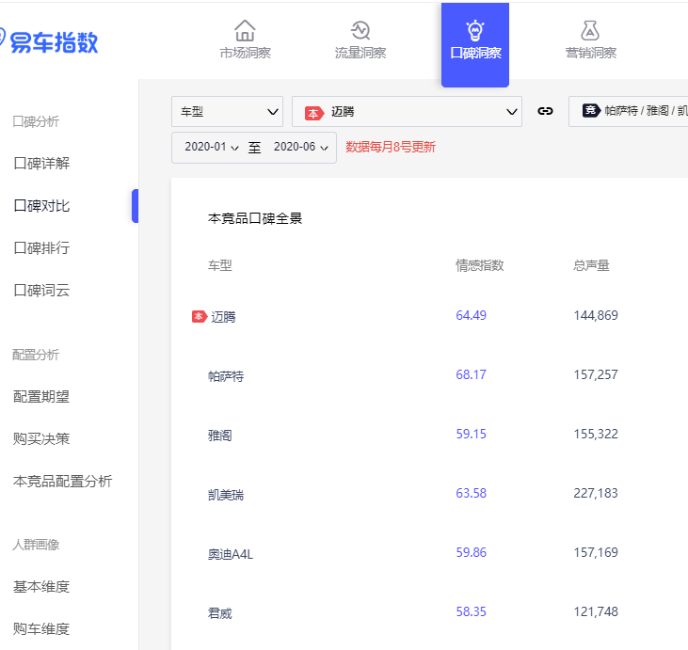
竞争关系

 | 数据目的： | 推导竞品，及竞争关系变化情况
 | 数据路径： | 流量洞察→对比指数
 | 数据选取： | 区域数据中本月、同比、6个月前、本月全国数据

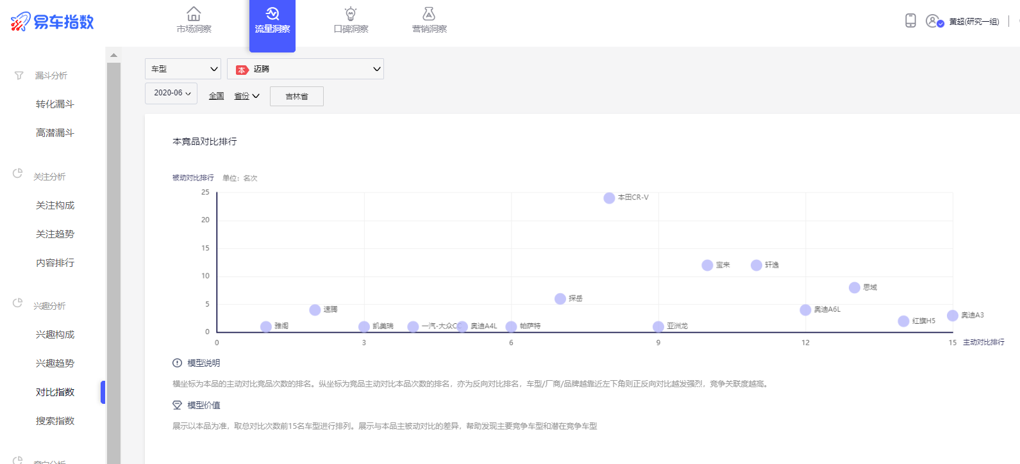

营销漏斗

 | 数据目的： | 明确本品大区、区内各省营销漏斗效果，对比本竞品营销漏斗差异
 | 数据路径： | 流量洞察→转化漏斗
 | 数据选取： | 1、本品全国、大区、本区内各省的营销漏斗
 |  | 2、本品大区近3个月数据，竞品上月数据

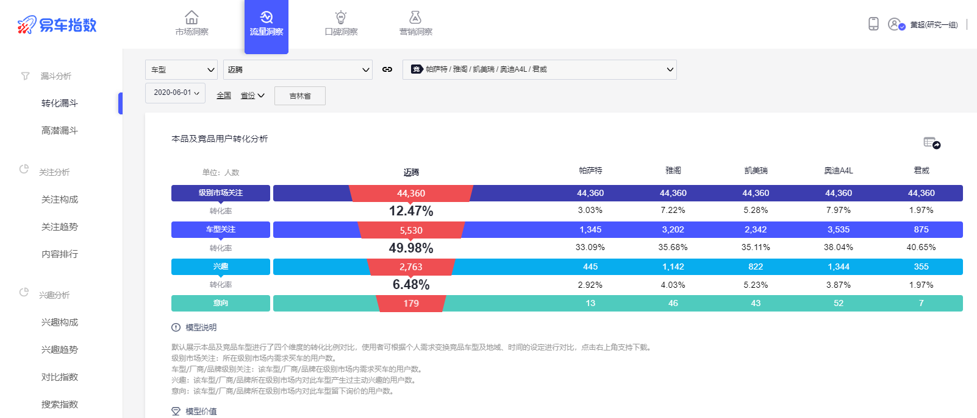

用户流失分析

 | 数据目的： | 各层主要分流竞品，对比全国找到区域特点
 | 数据路径： | 模块暂未上线
 | 数据选取： | 本月大区、全国各层流失数据

关注层分析

 | 数据目的： | 关注层月度、日度变化趋势，寻找本品突破
 | 数据路径： | 流量洞察→转化漏斗→关注
 | 数据选取： | 月度、日度近半年的关注数据

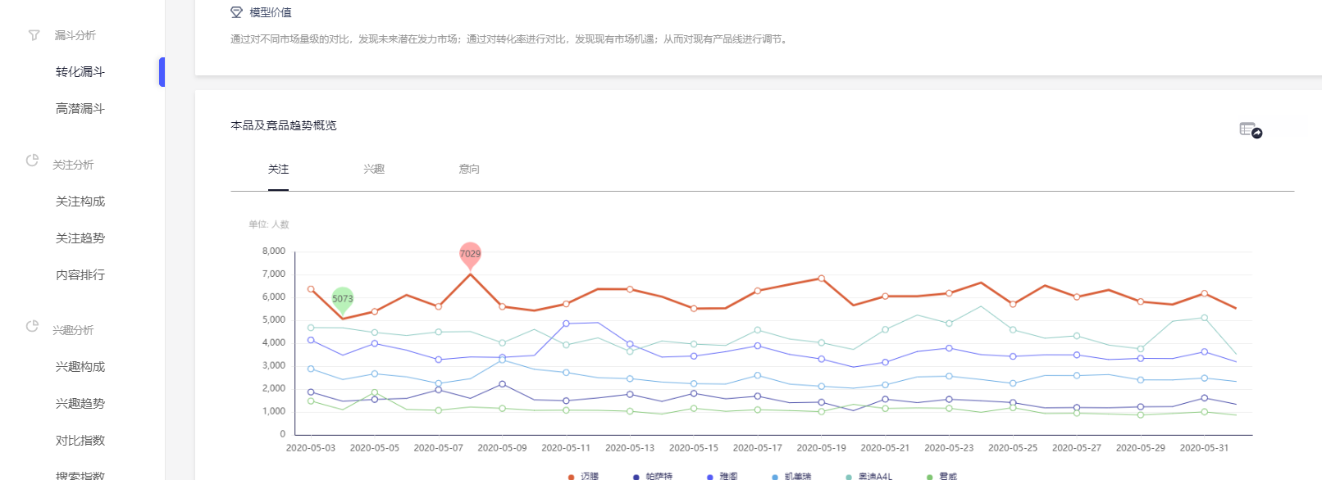

 | 数据目的： | 本竞品在关注层营销优劣势
 | 数据路径： | 流量洞察→关注构成
 | 数据选取： | 月度近半年的关注构成占比、关注构成绝对值

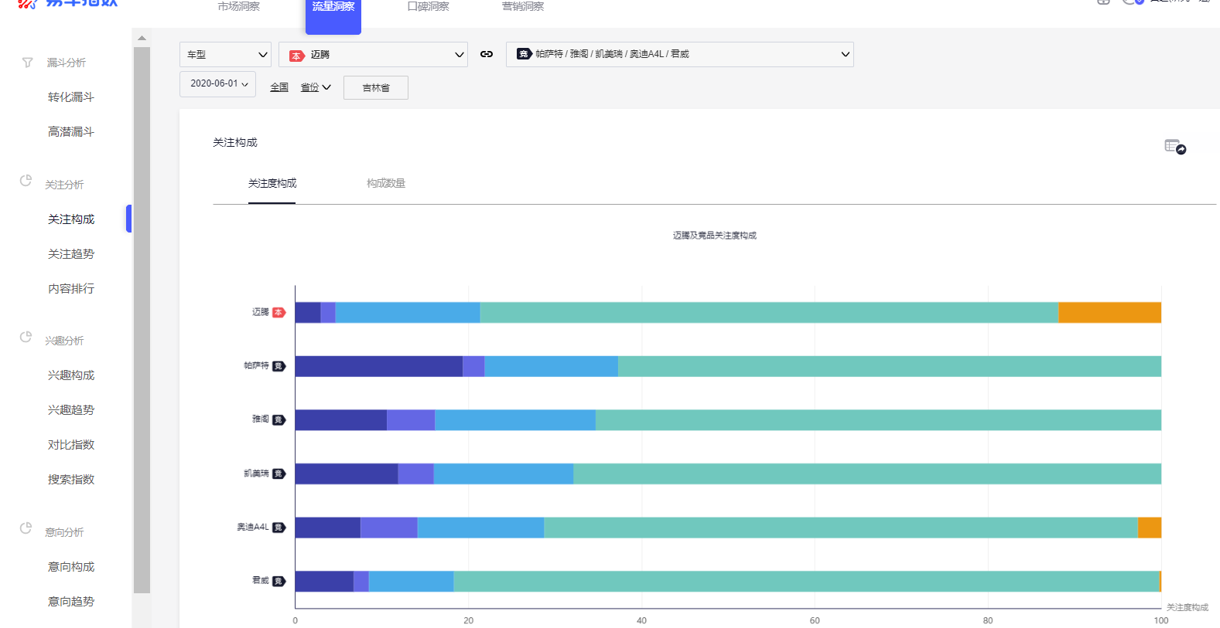

兴趣层分析

 | 数据目的： | 兴趣层月度、日度变化趋势，寻找本突破点
 | 数据路径： | 流量洞察→转化漏斗→兴趣
 | 数据选取： | 月度、日度近半年的兴趣数据

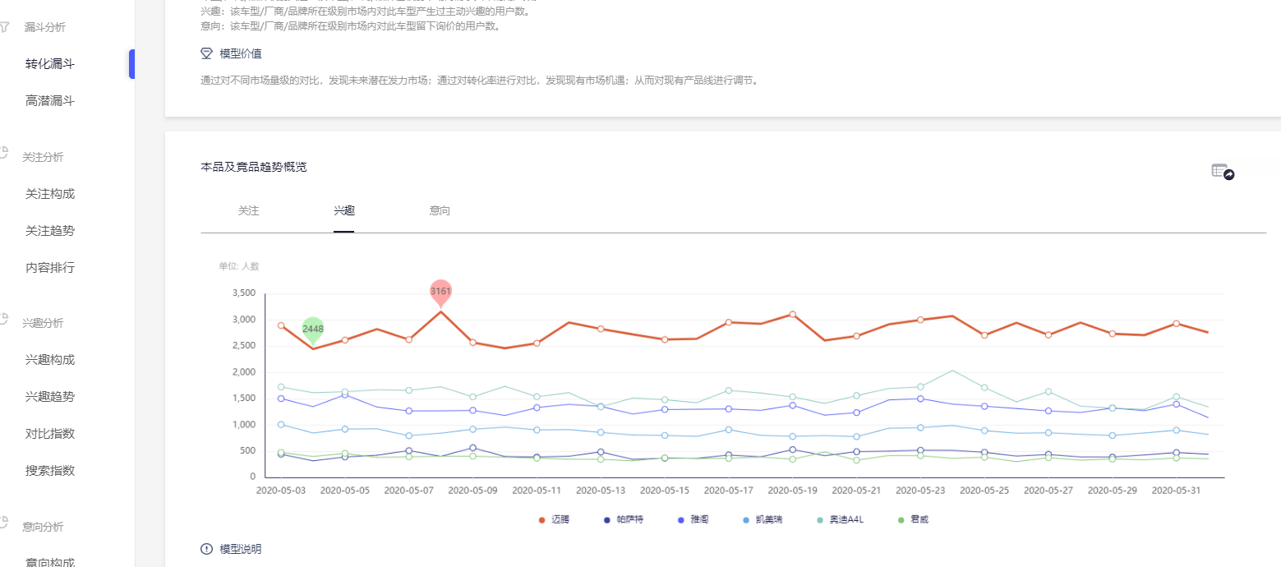

 | 数据目的： | 本竞品在兴趣层营销优劣势
 | 数据路径： | 流量洞察→兴趣构成
 | 数据选取： | 月度近半年的兴趣构成占比、关注构成绝对值

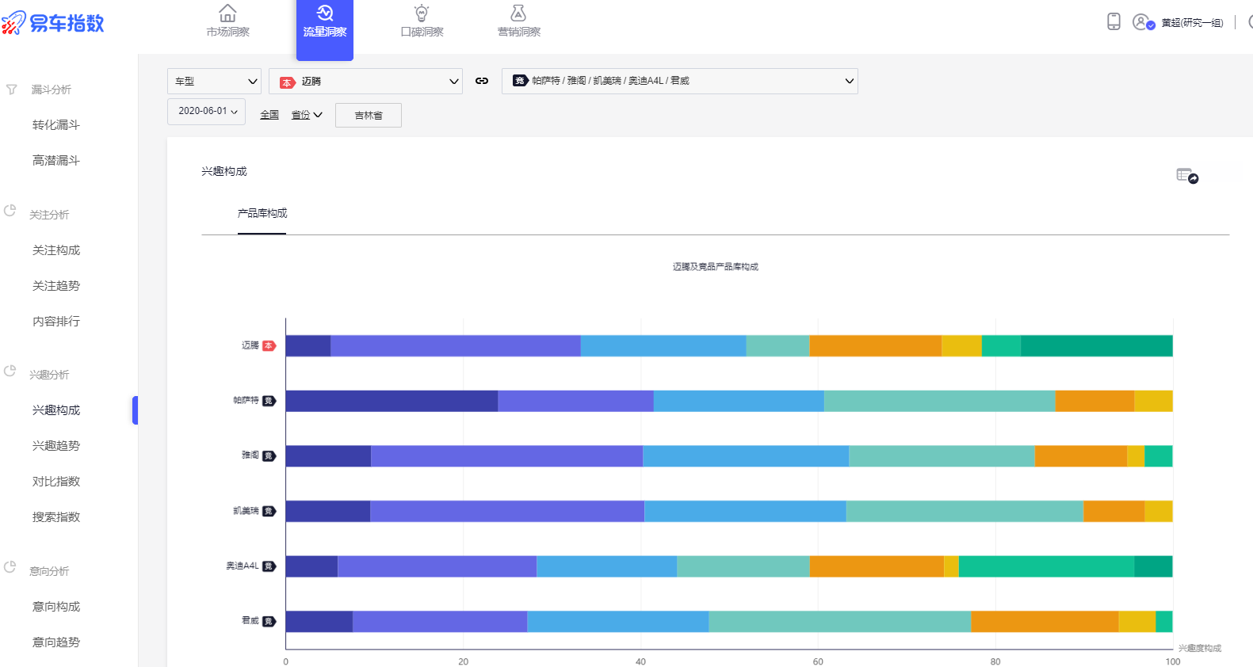

意向层分析

 | 数据目的： | 意向层月度、日度变化趋势
 | 数据路径： | 流量洞察→转化漏斗→意向
 | 数据选取： | 月度、日度近半年的意向数据

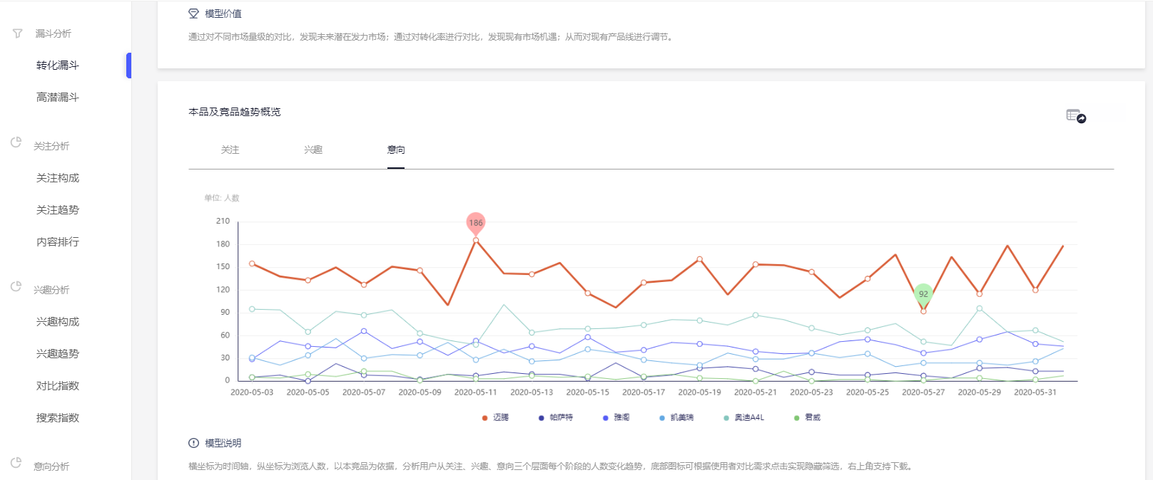

口碑分析

 | 数据目的： | 左图：找出本核心优劣势；右图：口碑环比变化
 | 数据路径： | 口碑→口碑对比→情感声量分布
 | 数据选取： | 左图：近三个月数据；右图：近三个月及环比三个月数据

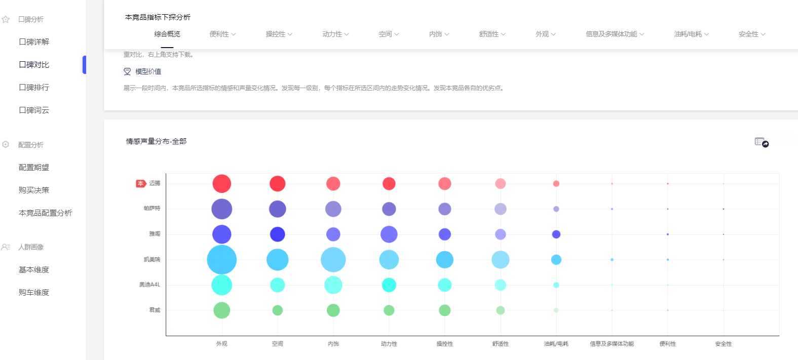

 | 数据目的： | 左图：本竞品整体口碑对比；右图：本竞品二级指标对比，找到攻击、回避点
 | 数据路径： | 左图：口碑→口碑对比→本竞品口碑全景；右图：口碑→口碑对比→情感声量分布
 | 数据选取： | 左图：近三个月数据；右图：近三个月及环比三个月数据

